表紙
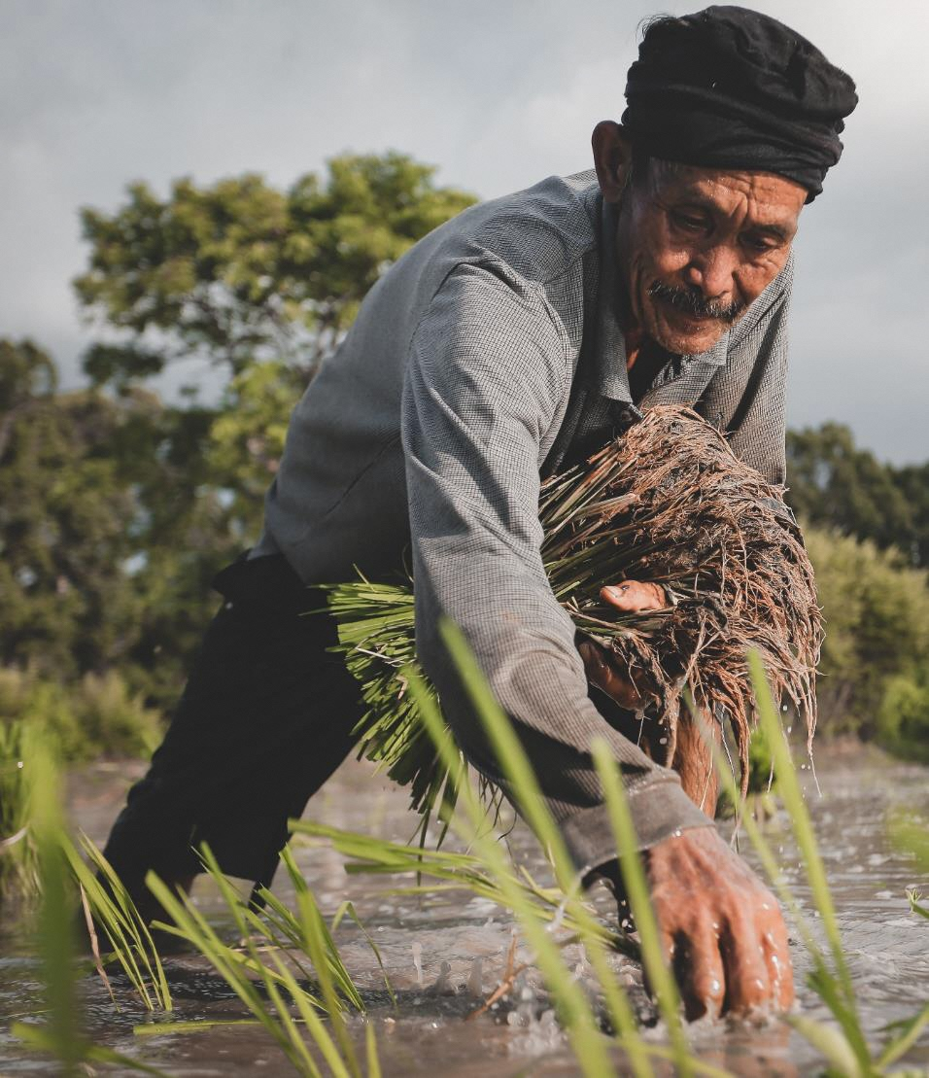

sample

FGAP

農場マニュアル

Ver.●.▲

20××年_月_日

●●▲▼農場

自分の農場の写真を入れるなど、愛着が持てるようなオリジナルのマニュアルを作成しましょう。

新認証基準
１ 農場での取組について
・適合基準に対して、自分の農場でどのような取組を実施するのかを「農場での取組」欄に記載します。どのような取組が考えられるかは、マニュアルを参考にしてください。
・「農場での取組」欄に記載しきれない場合や農場に掲示して作業者に周知する必要がある取組やルール、手順については、資料を別に作成し、「農場での取組」欄にはその資料の名称等を記載します。
・項目によっては、「記録」や「リスク評価」を求めているところもありますので、取組と合わせて各農場で準備した帳票名を記載してください。（例）「○○使用記録に記載する。」「■■のリスク評価表でリスク評価する。」
２ 点検について
・上で決めた農場での取組が実施できているかどうか、決めた取組が十分かどうかを点検します。「点検」欄を利用して、各項目ごとにチェックします。なお、いつ、誰が点検を実施したかを記載するようにしましょう。
３ 是正・改善について
・点検の結果、実施できていなかった項目や改善が必要な項目については、どのように是正したか、また、農場での取組をどのように見直したかなど「内容」欄に記載します。
４ 周知について
・農場での取組を見直した場合は、作業者に周知し、「周知」欄にチェックします。
２～３を最低でも年に1回実施しましょう。
●●農場 ＦＧＡＰ点検・評価シート【個人】
認証基準：FGAP穀物2022
 |  |  |  | 農場での取組 | 点検 |  | 是正・改善 | 周知
 |  |  |  | 作成日 | 実施日 |  | 実施日 | 実施日

 |  |  |  | 作成者 | 実施者 |  | 実施者 | 実施者

区分 | 番号 | 分野 | 適合基準 | 農場での取組 | できて いる | できて いない | 是正・改善内容 | 周知 | 想定される準備物、対応等
 |  |  |  |  |  |  |  |  | 対策 | 文書 | 計画 | 記録 | リスク評価 | ルール | 周知 | 分析結果等
I 経営体制全体 | 1 | 農場経営管理 | 農場経営に必要な基本情報（ほ場や施設の名称・所在地等）を文書化している。 |  |  |  |  |  |  | ●
I 経営体制全体 | 2 | 農場経営管理 | 組織体制を定めて、責任範囲及び責任者を決定し、周知するとともに、責任者の能力を向上するための体制を整備している。 |  |  |  |  |  |  | ● |  |  |  |  | ●
I 経営体制全体 | 3 | 農場経営管理 | 農場経営に必要な食品安全、環境保全、労働安全、人権保護、農場経営管理の継続的改善に関わる要求事項を明確にし、それに沿った方針を策定するとともに、周知している。 |  |  |  |  |  |  | ● |  |  |  |  | ●
I 経営体制全体 | 4 | 農場経営管理 | 本基準書に沿った農場のルールを定め、そのルールに従い作業を実施・記録し、自己点検・内部監査で記録を検証した上で、不適合の是正・改善を図っている。 |  |  |  |  |  |  |  |  | ● |  | ●
II 生産体制全体 | 5 | 農場経営管理 | 登録種苗を適切に使用している。また、農業者自ら開発した技術や知的財産については、適切に保護するとともに、必要に応じて活用している。
II 生産体制全体 | 6 | 農場経営管理 | 生産計画を策定し、実施した農作業を記録するとともに、実績を計画に対して評価し、必要に応じて次の計画に反映している。 |  |  |  |  |  |  |  | ● | ●
II 生産体制全体 | 7 | 農場経営管理 | 農場で生産された農産物の生産履歴（農作業の実施状況や農薬・肥料の使用等）を記録・保存している。 |  |  |  |  |  |  |  |  | ●
III リスク管理 | 8 | 食品安全 | 農場の基本情報及びコーデックス規格のHACCPの考え方に沿って、食品安全（品質を含む）に関する危害要因分析を実施し、食品安全上のリスクが高いと判断した危害要因による汚染を防止・低減する対策を実施するための農場のルールの設定及びこれに基づく対策の実施、検証、見直しを実施している。 |  |  |  |  |  | ● |  |  |  | ● | ●
III リスク管理 | 9 | 労働安全 | 危険性の高い作業等を把握（リスク評価）し、事故等を最小限にとどめる対策を実施するための農場のルールの設定及びこれに基づく対策の実施、検証、見直しを実施している。 |  |  |  |  |  | ● |  |  |  | ● | ●
III リスク管理 | 10 | 環境保全 | 農場の基本情報に基づき、環境に負荷を与える要因を特定してリスク評価を実施し、リスクが高いと評価した事項について、リスクを低減・排除する対策を実施するための農場のルールの設定及びこれに基づく対策の実施、検証、見直しを実施している。 |  |  |  |  |  | ● |  |  |  | ● | ●
III リスク管理 | 11 | 農場経営管理 | 出荷する商品に、農場名、名称、産地を表示している。また、出荷した商品と収穫のつながりが分かる記録を作成し、保存している。 |  |  |  |  |  |  |  |  | ●
III リスク管理 | 12 | 食品安全 | 異種穀粒・異物混入を防止する対策を実施している。 |  |  |  |  |  | ●
III リスク管理 | 13 | 農場経営管理 | 用途限定米穀、食用不適米穀の適切な保管、販売、処分を行っている。 |  |  |  |  |  | ●
III リスク管理 | 14 | 農場経営管理 | 工程管理の信頼性を確保するための農場のルールに基づく管理を遵守することについて、外部委託先の合意が得られている。 |  |  |  |  |  |  | ●
III リスク管理 | 15 | 農場経営管理 | 資材等の購入先や検査機関など、食品安全を確保するために利用する外部事業者について、評価及び選定に係る方法を定めて実施している。 |  |  |  |  |  |  | ●
III リスク管理 | 16 | 農場経営管理 | クレーム及び農場のルール違反への対応手順を定め、実施し、記録を作成・保存している。 |  |  |  |  |  |  | ● |  | ●
III リスク管理 | 17 | 農場経営管理 | 事故や災害等に備えた農業生産の維持・継続のための対策を実施している。 |  |  |  |  |  | ●
IV 人的資源 | 18 | 人権保護 | 雇用・労働環境における人権侵害防止について、管理方法を定めて実施している。 |  |  |  |  |  |  | ●
IV 人的資源 | 19 | 人権保護 | 技能実習生など、外国人雇用がある場合、適切な対応を行うための環境整備等を実施している。 |  |  |  |  |  | ● | ●
IV 人的資源 | 20 | 人権保護 | 家族間の十分な話し合いに基づき家族経営を実施している。 |  |  |  |  |  | ● | ●
IV 人的資源 | 21 | 人権保護 | 労働条件を遵守し、労使間における労働条件、労働環境、労働安全等に関する意見交換を実施している。 |  |  |  |  |  | ● | ●
IV 人的資源 | 22 | 農場経営管理 | 作業者が必要な力量を身に付けるため、教育訓練を実施している。 |  |  |  |  |  |  |  |  | ●
IV 人的資源 | 23 | 人権保護 農場経営管理 | 労働者災害補償保険等に加入している。 |  |  |  |  |  | ● | ●
IV 人的資源 | 24 | 農場経営管理 | 乾燥調製貯蔵施設において、管理者とオペレータとの責任分担を明確に区分し、施設の適切な管理・運営を行っている。 |  |  |  |  |  | ● | ●
IV 人的資源 | 25 | 労働安全 人権保護 | 適切に実施しなければ危険を伴う機械作業、高所作業又は農薬散布作業等従事者に対し、必要な能力及び資格を得るための訓練を実施し記録している。 |  |  |  |  |  | ● |  |  | ●
IV 人的資源 | 26 | 労働安全 | 作業者は安全に作業するために、服装や保護めがね、マスク等を必要に応じて着用し、管理している。 |  |  |  |  |  | ●
IV 人的資源 | 27 | 労働安全 | 清潔な水・救急箱の用意、連絡方法などを含めた事故対応手順を定めて、農作業従事者等に周知している。 |  |  |  |  |  |  |  |  |  |  | ● | ●
V 経営資源 | 28 | 農場経営管理 | 農産物の汚染や事故を防止するため、食品安全・衛生管理、労働安全、環境への配慮に関する入場時のルールを定めて、農場入場者（訪問者を含む）に対して遵守するよう周知している。 |  |  |  |  |  |  |  |  |  |  | ● | ●
V 経営資源 | 29 | 食品安全 農場経営管理 | ほ場や施設から通える場所で、手洗い設備やトイレ設備などを確保するなど、衛生管理を実施している。 |  |  |  |  |  | ●
V 経営資源 | 30 | 食品安全 | 土壌の汚染及びそれに由来する農産物の汚染の可能性について、リスク評価を年に1回以上実施し、評価結果に基づく対策をしている。 |  |  |  |  |  | ● |  |  |  | ●
V 経営資源 | 31 | 食品安全 | 生産する農産物のカドミウム濃度が基準値を超える可能性のある地域では、その基準値を遵守できるよう、生産される農産物のカドミウム濃度に応じた低減対策を実施している。また、それ以外の地域においても、食品安全上のリスクをできるだけ減らすため低減対策を実施している。 |  |  |  |  |  | ●
V 経営資源 | 32 | 環境保全 | 堆肥など有機物の施用による土づくり等を通じた、適正な土壌管理を実施している。 |  |  |  |  |  | ●
V 経営資源 | 33 | 環境保全 | （傾斜地や土壌の性質によって作土層が侵食される場合）土壌侵食を軽減する対策をとっている。 |  |  |  |  |  | ●
V 経営資源 | 34 | 食品安全 | 使用する水の水源を確認し、水に含まれる危害要因による農産物の安全性に関する評価と、評価結果に基づく対策を実施している。 |  |  |  |  |  | ● |  |  |  | ●
V 経営資源 | 35 | 環境保全 | ほ場及び農産物取扱施設で発生した排水（排水中の栄養成分を含む）やそれに含まれる植物残渣、廃棄物等を適切に管理している。 |  |  |  |  |  | ●
V 経営資源 | 36 | 環境保全 | 水田代かき後の濁水流出の防止対策を実施している。 |  |  |  |  |  | ●
V 経営資源 | 37 | 食品安全 | 農産物取扱施設・設備の保守管理、点検、整備、清掃等の適切な管理に加え、有害生物（昆虫、小動物、鳥類、かび等）の侵入・発生防止対策、異物、有毒植物等の混入防止対策を実施している。 |  |  |  |  |  | ●
V 経営資源 | 38 | 食品安全 農場経営管理 | 喫煙・飲食場所の指定、農場内の農産物に共通する工程の確認等により、異物混入やアレルゲンと農産物の交差汚染の防止対策を実施している。 |  |  |  |  |  | ●
V 経営資源 | 39 | 食品安全 | 農産物を適切に保管、貯蔵し、調製・出荷作業場、保管・貯蔵施設など全ての農産物取扱施設における衛生管理を実施している。 |  |  |  |  |  | ●
V 経営資源 | 40 | 食品安全 環境保全 労働安全 | 器具、容器、設備、機械・装置及び運搬車両を把握し、安全装備等の確認、衛生管理、使用前点検、使用後の整備及び適切な管理を実施している。 |  |  |  |  |  | ●
V 経営資源 | 41 | 農場経営管理 | 計量機器の点検・校正を実施し記録している。 |  |  |  |  |  | ● |  |  | ●
V 経営資源 | 42 | 食品安全 | 栽培・収穫・調製・運搬に使用する器具・包装容器等や掃除道具及び洗浄剤・消毒剤・機械油等の安全性を確認するとともに、適切な保管、取扱い、洗浄等を実施している。 |  |  |  |  |  | ●
V 経営資源 | 43 | 労働安全 | 機械・装置、器具等は、取扱説明書等をよく確認し、適正な操作を行っている。 |  |  |  |  |  | ●
V 経営資源 | 44 | 食品安全 環境保全 労働安全 | 食品安全（農産物への接触防止等）、環境保全（環境への流出防止等）、労働安全（火災防止等）に配慮した燃料類の保管を実施している。 |  |  |  |  |  | ●
V 経営資源 | 45 | 環境保全 | 燃料の節約や節電など温室効果ガスの削減に資する取組等を実施している。 |  |  |  |  |  | ●
V 経営資源 | 46 | 食品安全 環境保全 | 農場から出る廃棄物を把握し、適切に分別・管理して処分するとともに、作物残渣等の有機物のリサイクルに取り組むなど廃棄物の削減を実施している。 |  |  |  |  |  | ● | ●
V 経営資源 | 47 | 環境保全 労働安全 | 農場内の整理・整頓・清潔・清掃を実施し、農業生産活動に伴う廃棄物の不適切な処理・焼却は行っていない。 |  |  |  |  |  | ●
V 経営資源 | 48 | 環境保全 | 周辺住民等に対する騒音、振動、悪臭、煙・埃・有害物質の飛散・流出等に配慮し、対策を実施している。 |  |  |  |  |  | ●
V 経営資源 | 49 | 環境保全 | ほ場等への鳥獣の接近を制限する取組等による生物多様性に配慮した鳥獣被害防止対策を実施している。 |  |  |  |  |  | ●
VI 栽培管理 | 50 | 食品安全 | 信頼できる供給元から適正な手段により種苗を入手し、育苗の管理及び種苗の調達に関する記録を保管している。 |  |  |  |  |  |  |  |  | ●
VI 栽培管理 | 51 | 食品安全 | 隣接ほ場からの農薬ドリフトの影響を回避できるよう対策している。 |  |  |  |  |  | ●
VI 栽培管理 | 52 | 環境保全 | ほ場と周辺の適切な管理により病害虫の発生しにくい環境づくりを行っている（IPMにおける「予防」の取組）。 |  |  |  |  |  | ●
VI 栽培管理 | 53 | 環境保全 | 病害虫・雑草の発生状況を把握した上で防除要否及びタイミングを判断している(IPMにおける「判断」の取組）。 |  |  |  |  |  | ●
VI 栽培管理 | 54 | 環境保全 | 農薬と農薬以外の防除手段を組み合わせて、農薬使用回数の低減に努めている(IPMにおける「防除」の取組）。 |  |  |  |  |  | ●
VI 栽培管理 | 55 | 食品安全 | 使用する予定の農薬の情報をまとめ、使用基準違反を防ぐ農薬使用計画を策定している。 |  |  |  |  |  | ● |  | ●
VI 栽培管理 | 56 | 食品安全 | 農薬使用計画に基づき、適正に農薬を使用するとともに、使用前に使用濃度や散布方法など、適正な使用方法の再確認を実施している。 |  |  |  |  |  | ● |  | ●
VI 栽培管理 | 57 | 環境保全 | 農薬は、周辺環境を汚染しない場所で必要な量だけ調製し、使用した計量機器等は適切に洗浄している。 |  |  |  |  |  | ●
VI 栽培管理 | 58 | 環境保全 | 農薬散布時には周辺作物・周辺住民等への影響防止対策を実施している。 |  |  |  |  |  | ●
VI 栽培管理 | 59 | 労働安全 | 農薬の容器等の表示内容を確認し、安全な作業を行うための装備を整え、調製、防除、片付け作業を行っている。また、散布後は防除衣、保護装備等を適切に洗浄、乾燥し、他への汚染がないように保管している。 |  |  |  |  |  | ●
VI 栽培管理 | 60 | 環境保全 | 水田からの農薬流出を防止する対策を実施している。 |  |  |  |  |  | ●
VI 栽培管理 | 61 | 食品安全 環境保全 | 農薬使用前に防除器具を点検している。また、使用後は残液処理、洗浄、洗浄排液処理を適切に行っている。 |  |  |  |  |  | ●
VI 栽培管理 | 62 | 食品安全 | 農薬の使用記録を作成し、保管している。 |  |  |  |  |  |  |  |  | ●
VI 栽培管理 | 63 | 食品安全 環境保全 労働安全 | 食品安全（容器移し替え禁止、いたずら防止の施錠等）、環境保全（流出防止対策等）、労働安全（毒劇・危険物表示、通気性の確保等）に配慮した農薬の保管、在庫管理を実施している。 |  |  |  |  |  | ● |  |  | ●
VI 栽培管理 | 64 | 食品安全 | 農薬の責任者が農薬の適正な使用について指示し、確認している。 |  |  |  |  |  | ●
VI 栽培管理 | 65 | 食品安全 環境保全 | 堆肥製造にあたっては、適切な期間・温度の発酵維持による雑草種子、有害微生物の殺滅対策等を実施し、堆肥はほ場へ適正に施用している。 |  |  |  |  |  | ●
VI 栽培管理 | 66 | 食品安全 環境保全 | 原材料・製造工程の把握による肥料等の安全性、成分の確認と食品安全、環境保全に配慮した肥料等の利用計画を策定している。 |  |  |  |  |  |  |  | ●
VI 栽培管理 | 67 | 環境保全 | 土壌診断の結果や県の施肥基準、JAの栽培暦等を参考に施肥計画を立て、計画に基づき施肥している。 |  |  |  |  |  |  |  | ●
VI 栽培管理 | 68 | 農場経営管理 | 肥料、堆肥、資材等の使用記録を作成し、保存している。 |  |  |  |  |  |  |  |  | ●
VI 栽培管理 | 69 | 食品安全 環境保全 労働安全 | 食品安全（未熟堆肥との接触による交差汚染防止、農産物への接触防止等）、環境保全（環境への流出防止等）、労働安全（崩落・落下、発熱・発火・爆発防止等）に配慮した肥料等の保管、在庫管理を実施している。 |  |  |  |  |  | ● |  |  | ●
VII 専用項目(麦類） | 70 | 食品安全 | 麦類のDON・NIV等のかび毒汚染低減対策を実施している。 |  |  |  |  |  | ●
VIII 放射性物質対策 | 71 | 食品安全 労働安全 | ほ場やほ場周辺の空間線量を把握している。また、ほ場の土壌中放射性セシウム濃度を把握している。 |  |  |  |  |  | ●
VIII 放射性物質対策 | 72 | 食品安全 労働安全 | ほ場周辺に森林等がある場合、落葉やごみ等の入り込みや降雨時に大量の濁水が流入するおそれがないか確認している。 |  |  |  |  |  | ●
VIII 放射性物質対策 | 73 | 食品安全 | 堀払いで上げた土砂等が、再び用水路に入らないよう措置している。 |  |  |  |  |  | ●
VIII 放射性物質対策 | 74 | 食品安全 農場経営管理 | 出荷制限に該当するかどうか確認している。米の場合、作付制限、作付再開準備、全量生産出荷管理、全戸生産出荷管理に該当するかどうか確認している。 |  |  |  |  |  | ● | ●
VIII 放射性物質対策 | 75 | 食品安全 | 作土中の放射性セシウム濃度を下げるため、深耕や丁寧な耕うんを実施し、吸収リスク低減対策に取り組んでいる。 |  |  |  |  |  | ●
VIII 放射性物質対策 | 76 | 環境保全 | 除染のために表土除去した土壌は適切に管理している。 |  |  |  |  |  | ●
VIII 放射性物質対策 | 77 | 食品安全 | 土壌の交換性カリ含量を把握している。 |  |  |  |  |  |  |  |  |  |  |  |  | ●
VIII 放射性物質対策 | 78 | 食品安全 | 水稲・大豆・そばの場合、品目ごとに設定された土壌の交換性カリ含量を確保している。 |  |  |  |  |  |  |  |  | ● |  |  |  | ●
VIII 放射性物質対策 | 79 | 食品安全 | ほ場に稲わらを還元している。 稲わらを還元していない場合、カリウム施肥を適正に実施している。 |  |  |  |  |  | ●
VIII 放射性物質対策 | 80 | 食品安全 | 放射性セシウムの暫定許容値（400Bq/kg)を超える肥料・土壌改良資材・堆肥・培土等の利用はしていない。 |  |  |  |  |  |  | ● |  |  |  |  |  | ●
VIII 放射性物質対策 | 81 | 食品安全 | 原発事故時、屋外にあった資材は使用していない。 |  |  |  |  |  | ●
VIII 放射性物質対策 | 82 | 食品安全 | 農業用水の安全性を確認している。 |  |  |  |  |  | ●
VIII 放射性物質対策 | 83 | 食品安全 | 倒伏防止対策に配慮している。 |  |  |  |  |  | ●
VIII 放射性物質対策 | 84 | 食品安全 | 収穫時の土の混入を防止するため、穀粒が土に触れないように刈取作業を実施している。 |  |  |  |  |  | ●
VIII 放射性物質対策 | 85 | 食品安全 | 農業機械や運搬車輌を利用する場合は、土やほこりが残っていないように清掃を実施している。 |  |  |  |  |  | ●
VIII 放射性物質対策 | 86 | 食品安全 | 調製作業（籾摺り、選別、計量・袋詰め）前には使用前点検・清掃の徹底、必要に応じてとも洗いを実施するなど、異物やゴミの混入に注意している。 |  |  |  |  |  | ●
VIII 放射性物質対策 | 87 | 食品安全 | 一度使用した収穫袋やフレコンバックを再利用する場合は、汚れやゴミ等の付着がないことを確認している。 |  |  |  |  |  | ●
VIII 放射性物質対策 | 88 | 食品安全 | 収穫されたそばは磨き機等で丁寧に磨いている。 |  |  |  |  |  | ●
VIII 放射性物質対策 | 89 | 食品安全 | 出荷可能となった地域であるかを確認している。また、米の全量全袋検査の対象地域である場合、検査を受検し、基準値以下であることを確認している。 |  |  |  |  |  |  | ● |  | ●
VIII 放射性物質対策 | 90 | 食品安全 | 放射性物質検査で出荷可能となるまでの間、収穫物を保管場所で管理している。 |  |  |  |  |  | ●
VIII 放射性物質対策 | 91 | 労働安全 | 農作業により巻き上がる粉じんや土壌の吸入や接触を回避している。 |  |  |  |  |  | ●

